Gráfico1
 | 10 |  |  |  |  |  |  | 100 | 15.00
 | 10 |  |  |  |  |  |  | 200 | 25.00
 | 10 |  |  |  |  |  |  | 300 | 35.00
 | 10 |  |  |  |  |  |  | 400 | 45.00
 | 10 |  |  |  |  |  |  | 500 | 55.00
 | 10 |  |  |  |  |  |  | 900 | 65.00
 | 10 |  |  |  |  |  |  | 700
 | 10 |  |  |  |  |  |  | 800
 | 10 |  |  |  |  |  |  | 900
 | 10 |  |  |  |  |  |  | 1000
 | 100 |  |  |  |  |  |  | 1100

Planilha1
10 | 100 | 15.00 | 1000
10 | 200 | 25.00 | 2000
10 | 300 | 35.00 | 3000
$$A=πr^{2}$$
10 | 400 | 45.00 | 4000
10 | 500 | 55.00 | 5000
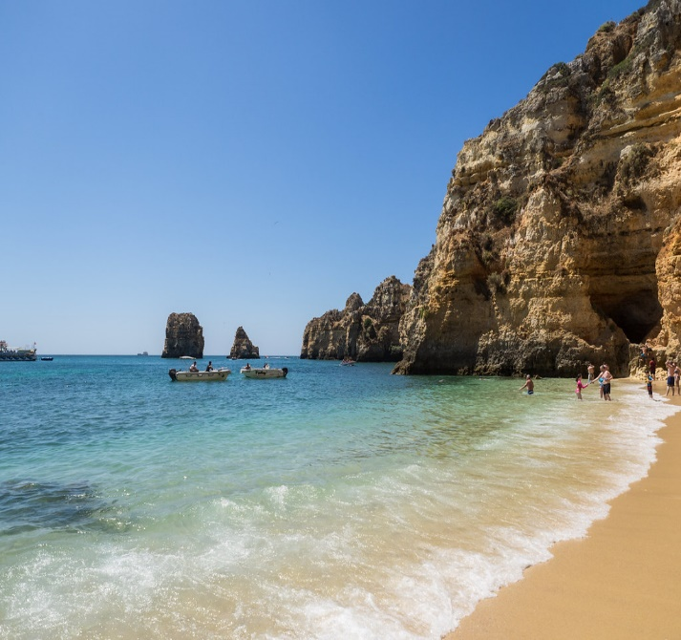
10 | 900 | 65.00 | 6000
10 | 700 |  | 7000
10 | 800 |  | 8000
10 | 900 |  | 9000
10 | 1000 |  | 10000
100 | 1100 |  | 11000
 |  |  | 12000
 |  |  | 13000
 |  |  | 14000
 |  |  | 15000
 |  |  | 16000
 |  |  | 17000
 |  |  | 18000
 |  |  | 19000
 |  |  | 20000

Esta Foto de Autor Desconhecido está licenciado em CC BY

